colis
Destinataire | Téléphone | Ville | Adresse | Prix | Nature | Code Intern | Remarque |  |  | ملاحظات و تنبيهات
Test 1 | 0600012345 | Casablanca | Hay XXXXXXXXXXX, Rue YYYY , | 399 | Accessoire Telephone | AX-5920 | Cette colis pour demain
Test 2 | 0600012346 | Rabat | Hay XXXXXXXXXXX, Rue YYYY , | 499 | Accessoire Telephone | QSD_9999 | Remarque2 | ملاحظة : المرجو إختيار المدينة من القائمة أو نسخ الإسم من الورقة التي تحمل لائحة المدن التي ندعمها
Test 3 | 0600012347 | Sale El Jadida | Hay XXXXXXXXXXX, Rue YYYY , | 599 | Accessoire Telephone | 12312312 | zaeadsqdqs |  |  |  | 1
Test 4 | 0600012348 | Sale El Jadida | Hay XXXXXXXXXXX, Rue YYYY , | 199 | Accessoire Telephone | AZE12444

 |  |  |  |  |  |  |  | NB : MERCI DE CHOISIR LA VILLE DEPUIS LA LISTE OU LA COPIER DEPUIS LA FEUIL QUI CONTIENT LA LISTE DES VILLES QUI NOUS SUPPORTENT

 |  |  |  |  |  |  |  | NOTE : PLEASE CHOOSE THE CITY FROM THE LIST OR COPY IT FOR THE PAPER THAT CONTAINS ALL THE CITIES THAT WE SUPPORT

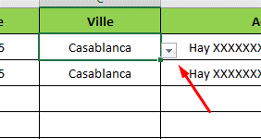
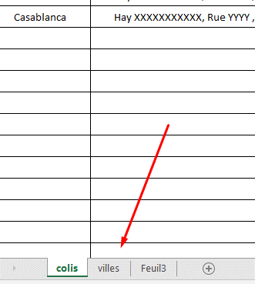
 |  |  |  |  |  |  |  |  | أـو

 |  |  |  |  |  |  |  |  | OU

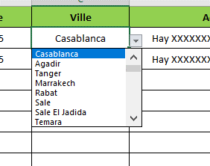

 |  |  |  |  |  |  |  |  | OR

 |  |  |  |  |  |  |  | المرجو عدم التفصيل في طبيعة المنتوج و الإكتفاء بكلمة أو كلمتين تصفان طبيعته
 |  |  |  |  |  |  |  |  |  |  | 2

 |  |  |  |  |  |  |  | المرجو ملء جميع الخانات .. أي عدم إحترام لهته الملاحظات سيؤدي إلى الإخلال بعملية رفع الملف على الموقع .. شكرا
 |  |  |  |  |  |  |  |  |  |  | 3

